Chi tiết địa chất
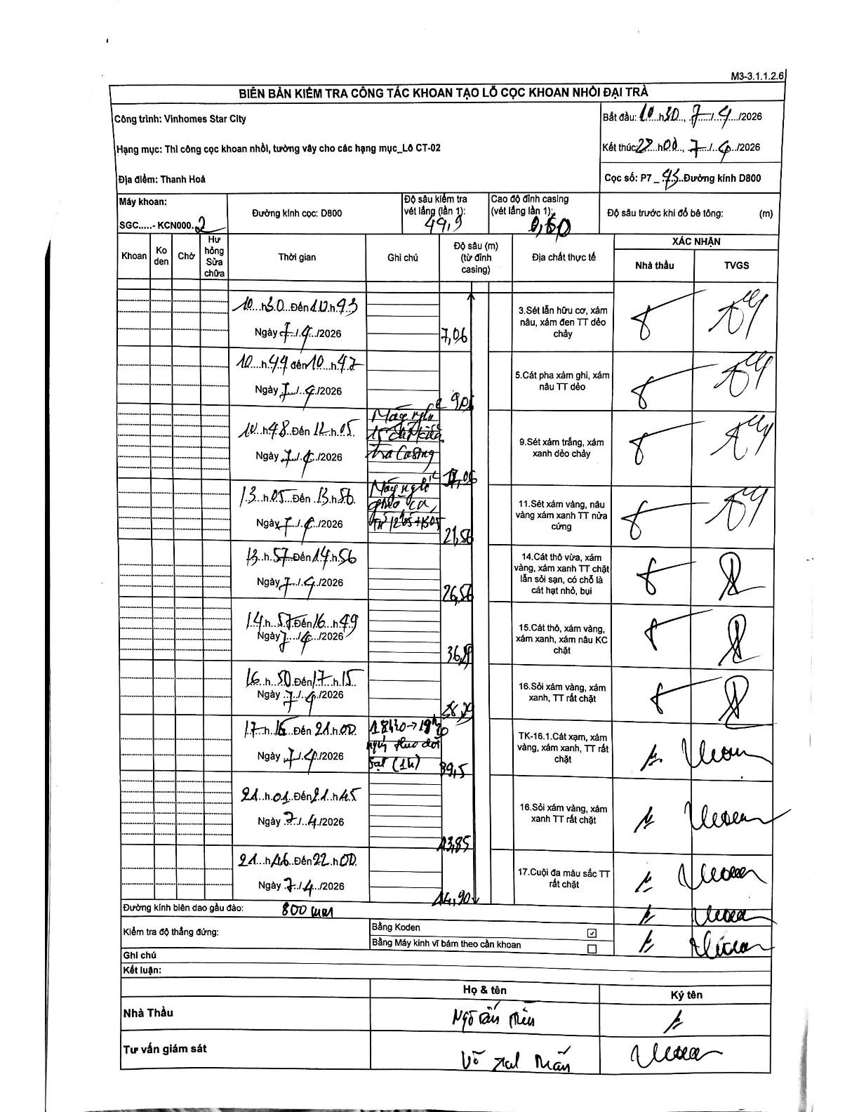
Dự án | Star City Thanh Hóa
Hạng mục | Thi công cọc khoan nhồi, tường vây cho các hạng mục_Lô CT-02
Tên bộ phận | Thanh Hoá
Số hiệu cọc | P7-43
Tên Máy khoan | SGC-KCN0002
Đường kính | D800
Bắt đầu thi công | 10:30 07/04/2026
Kết thúc thi công | 22:00 07/04/2026

Địa chất TT | Đường kính | Mô tả lớp thiết kế | Từ (h) | Đến (h) | Cao độ từ | Cao độ đến | T.Gian (h) | Dài (m) | V (m/h) | Ghi chú
1 | D800 | Sét lẫn hữu cơ, xám nâu, xám đen TT dẻo chảy | 10:30 07/04/2026 | 10:43 07/04/2026 | -0.6 | -7.06 | 0.22 | 6.46 | 29.82
2 | D800 | Cát pha xám ghi, xám nâu TT dẻo | 10:44 07/04/2026 | 10:47 07/04/2026 | -7.06 | -9.05 | 0.05 | 1.99 | 39.8
3 | D800 | Sét xám trắng, xám xanh dẻo chảy | 10:48 07/04/2026 | 12:05 07/04/2026 | -9.05 | -17.06 | 1.28 | 8.01 | 6.24 | Máy nghỉ tổ chức hạ tra Casing
4 | D800 | Sét xám vàng, nâu vàng xám xanh TT nửa cứng | 13:05 07/04/2026 | 13:56 07/04/2026 | -17.06 | -21.56 | 0.85 | 4.5 | 5.29 | Máy nghỉ giao ca từ 12h05-13h05
5 | D800 | Cát thô vừa, xám vàng, xám xanh TT chặt lẫn sỏi sạn, có chỗ là cát hạt nhỏ, bụi | 13:57 07/04/2026 | 14:56 07/04/2026 | -21.56 | -26.56 | 0.98 | 5 | 5.08
6 | D800 | Cát thô, xám vàng, xám xanh, xám nâu KC chặt | 14:57 07/04/2026 | 16:49 07/04/2026 | -26.56 | -36.56 | 1.87 | 10 | 5.36
7 | D800 | Sỏi xám vàng, xám xanh, TT rất chặt | 16:50 07/04/2026 | 17:15 07/04/2026 | -36.56 | -38.5 | 0.42 | 1.94 | 4.66
8 | D800 | TK-16.1.Cát xạm, xám vàng, xám xanh, TT rất chặt | 17:16 07/04/2026 | 21:00 07/04/2026 | -38.5 | -39.5 | 3.73 | 1 | 0.27 | 18h30-19h30 nghỉ theo dõi sạt (1h)
9 | D800 | Sỏi xám vàng, xám xanh TT rất chặt | 21:01 07/04/2026 | 21:45 07/04/2026 | -39.5 | -43.85 | 0.73 | 4.35 | 5.93
10 | D800 | Cuội đa màu sắc TT rất chặt | 21:46 07/04/2026 | 22:00 07/04/2026 | -43.85 | -44.9 | 0.23 | 1.05 | 4.5

ẢNH BIÊN BẢN GỐC

